示意圖
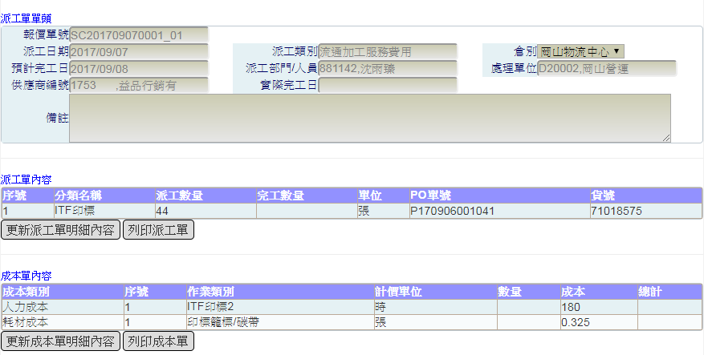
圖一、1-2報價單新增
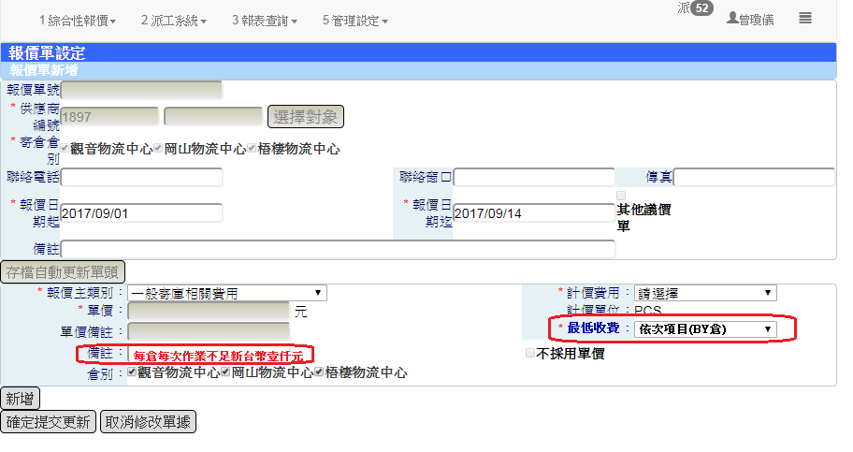

圖二、派工單新增顯示實績驗收數量

